상품제안서
스카이 핏 청력보호 C타입 블루투스 무선헤드셋 | 상품코드: S43819

 |  |  |  |  |  |  | 02-713-8555 | www.synergygift.co.kr
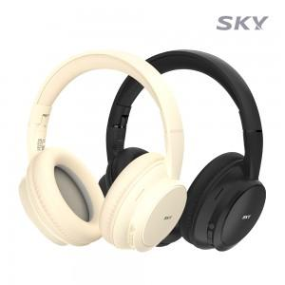 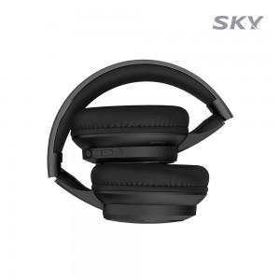 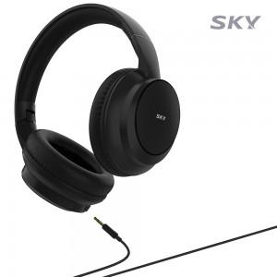

【상세/제작정보】 | <p>&nbsp;</p><p><span style="font-size: 14pt;">※ 50개 미만 포장지포장 진행시 35,000원(VAT별도) 비용 발생 됩니다.</span></p><p>&nbsp;</p><p>- 부드러운 이어패드 쿠션, 인체공학적 초경량 설계로 편안한 착용감<br>- 최신 블루투스 5.4 / 최대 15시간 재생 / 40mm 대구경 드라이버<br>- 3.5mm AUX 케이블 포함 / 85dB 청력 보호 기능 (온오프 가능)<br>- 접이식 디자인으로 보관과 휴대가 편리 / C타입 충전 가능<br>- 오토페어링 / 멀티페어링 / 멀티포인트 / 음성비서 호출지원</p>

【인쇄/포장옵션】 | 레이저 / 포장지포장

【공급단가】 | 수량 | 20~ | 50~ | 100~ | 300~ | 1,000~
*VAT별도 | 베이지 | 14,300원 | 13,500원 | 13,000원 | 12,500원 | 12,000원
 | 블랙(품절) | 14,300원 | 13,500원 | 13,000원 | 12,500원 | 12,000원

【상품 URL】 | https://www.synergygift.co.kr:443/src/goods_detail.php?gdno=43819

